Empresas Arsesp 2024
- 1 -
NOTA TÉCNICA | CUSTO DE CAPITAL - 5ª REVISÃO TARIFÁRIA ORDINÁRIA DAS DISTRIBUIDORAS DE GÁS CANALIZADO DO ESTADO DE SÃO PAULO
 |  | Dec-24
DAS DISTRIBUIDORAS DE GÁS CANALIZADO DO ESTADO DE |  |  |  | Bloomberg Ticker Empresa
SÃO PAULO |  |  |  | APU US Equity AMERIGAS PARTNERS-LP | AmeriGas Partners, L.P. é um comerciante no varejo de propano. A empresa atende a clientes residenciais, comerciais, industriais, de combustíveis de motores e agrícolas nos EUA. AmeriGas opera uma ampla rede de armazenagem e distribuição, usando dutos, barcaças, vagões de trem, e caminhões-tanque para o transporte de propano para os locais de distribuição do mercado local.
 |  |  |  | ATO US Equity ATMOS ENERGY CORP | Atmos Energy Corporation distribui gás natural. A empresa fornece serviços de marketing e aquisição de gás natural para clientes de grande porte, bem como gerencia ativos de armazenamento e pipeline. Atende clientes nos EUA.
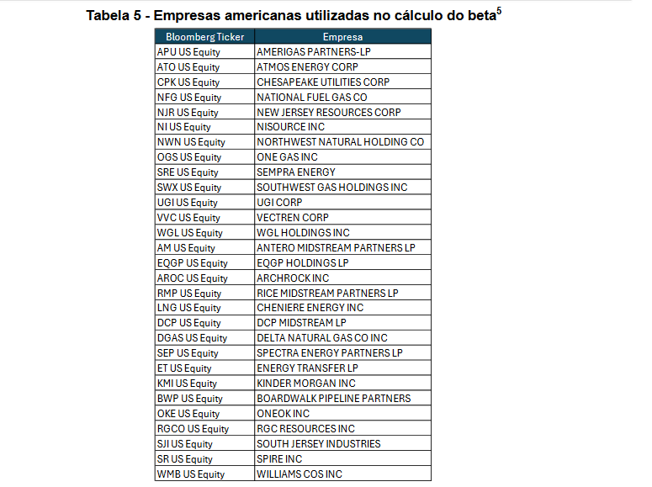
 |  |  |  | CPK US Equity CHESAPEAKE UTILITIES CORP | Chesapeake Utilities Corporation é uma empresa prestadora de serviços que fornece transmissão e distribuição de gás natural, distribuição de propano e serviços em tecnologia da informação. Ela distribui gás natural p/ clientes resid, comerciais e industriais em Delaware, Maryland e Flórida. O propano da Chesapeake Utilities é distribuído p/ consums em Delaware, Maryland e Virgínia.
 |  |  |  | NFG US Equity NATIONAL FUEL GAS CO | National Fuel Gas Company é uma empresa de gás natural integrada, com operações em todos os segmentos do setor de gás natural, incluindo operações de concessionárias públicas, gasodutos e armazenamento, exploração e produção, e marketing. A empresa opera nos EUA.
 |  |  |  | NJR US Equity NEW JERSEY RESOURCES CORP | New Jersey Resources Corporation fornece serviços de energia no atacado e varejo. A principal subsidiária da empresa, New Jersey Natural Gas Co., é uma empresa de distribuição local que atende a clientes na região central e norte de Nova Jersey.
 |  |  |  | NI US Equity NISOURCE INC | NiSource Inc. é uma holding de energia. Suas subsidiárias fornecem gás natural, eletricidade e outros produtos e serviços para clientes localizados no corredor que vai da Costa do Golfo, passa pelo meio-oeste até a Nova Inglaterra.
 |  |  |  | NWN US Equity NORTHWEST NATURAL HOLDING CO | Northwest Natural Holding Company opera como uma holding. Por meio de subsidiárias, constrói e mantém sistemas de distribuição de gás natural, bem como investe em projetos de gasodutos. Atende clientes residenciais, comerciais e industriais nos EUA, Canadá e território de serviços.
 |  |  |  | OGS US Equity ONE GAS INC | ONE Gas, Inc. é uma empresa de utilidade pública de gás natural regulamentada. A empresa distribui gás natural para clientes em Oklahoma, Kansas e Texas. ONE Gas atende os setores residencial, comercial, industrial, de transporte e de atacado.
 |  |  | peer group utilities damodaran | SRE US Equity SEMPRA ENERGY | Sempra é uma empresa de infraestrutura energética. A empresa se concentra na entrega de energia sustentável para consumidores, bem como investe, desenvolve e opera infraestruturas de transmissão e distribuição. Atende clientes na América do Norte.
 |  |  |  | SWX US Equity SOUTHWEST GAS HOLDINGS INC | Southwest Gas Holdings, Inc. opera como uma holding. Por meio de subsidiárias, presta serviços de operação, construção e distribuição de gás natural. Atende clientes na América do Norte.
 |  |  |  | UGI US Equity UGI CORP | UGI Corporation distribui e comercializa produtos e serviços de energia. A empresa é uma distribuidora nacional e internacional de propano. A UGI oferece gás natural e eletricidade, e vende produtos e serviços relacionados na região do Meio Atlântico dos EUA.
 |  |  |  | VVC US Equity VECTREN CORP | Vectren Corporation distribui gás em Indiana e no oeste de Ohio, além de eletricidade no sul de Indiana. Suas subsidiárias oferecem prod e serviços relac à energia, incluindo marketing de energia, telecom por fibra óptica e serv relac a utilidades públicas. Seus serv incluem gestão de materiais, cobrança de dívidas, e serv de localização, instalação e leitura de medidores.
 |  |  |  | WGL US Equity WGL HOLDINGS INC | WGL Holdings, Inc., opera como uma empresa holding. Por meio de subsidiárias, vende e fornece gás natural e outros produtos relacionados a energia, bem como oferece produtos e serviços para clientes residenciais, comerciais e industriais. Atende clientes nos EUA.
 |  |  | peer group oil/gas distrib. damodaran | AM US Equity ANTERO MIDSTREAM PARTNERS LP | Antero Midstream Corporation opera, possui e desenvolve ativos de energia midstream. A empresa oferece serviços de coleta e compressão, distribuição de água, instalação de água limpa, fracionamento e segurança de gasodutos. Atende clientes na América do Norte.
 |  |  |  | EQGP US Equity EQGP HOLDINGS LP | EQGP Holdings LP, por meio de subsidiárias, detém, opera, adquire e desenvolve ativos de midstream na Bacia dos Apalaches.
 |  |  |  | AROC US Equity ARCHROCK INC | Archrock, Inc. opera uma empresa de serviços de compressão de gás natural. A empresa oferece serviços de compressão de gás natural e de pós-mercado, bem como fornece equipamentos usados para o setor de petróleo e gás. Archrock atende clientes nos Estados Unidos.
 |  |  |  | RMP US Equity RICE MIDSTREAM PARTNERS LP | A Rice Midstream Partners LP é uma empresa de energia midstream. A empresa detém, opera, desenvolve e adquire ativos de energia midstream na Bacia dos Apalaches. A Rice Midstream Partners é constituída pela coleta de gás natural e ativos de compressão que atende a produtores no sudoeste da Pensilvânia.
 |  |  | peer group oil/gas distrib. damodaran | LNG US Equity CHENIERE ENERGY INC | Cheniere Energy, Inc. é uma empresa de infraestrutura de energia envolvida em negócios relacionados a GNL. A empresa fornece gás natural liquefeito (GNL) para empresas de energia integradas, serviços públicos e de negociação de energia. Atende clientes no mundo todo.
 |  |  |  | DCP US Equity DCP MIDSTREAM LP | DCP Midstream, LP opera como uma empresa de processamento de gás natural. A empresa oferece operações de gasodutos, segurança e confiabilidade, investimentos comunitários e serviços de gasodutos naturais. Atende clientes em todos os EUA.
 |  |  |  | DGAS US Equity DELTA NATURAL GAS CO INC | Delta Natural Gas Company, Inc. distribui, armazena, transporta, coleta e produz gás natural. A empresa opera propriedades de armazenamento e produção subterrâneas, bem como compra e vende gás. Atende clientes nos EUA.
 |  |  |  | SEP US Equity SPECTRA ENERGY PARTNERS LP | #N/A Invalid Security
 |  |  |  | ET US Equity ENERGY TRANSFER LP | Energy Transfer LP é detentora e opera um portfólio diversificado de ativos de energia. A empresa atua em operações como transporte, armazenagem e uso de terminais, petróleo bruto, GLS, produtos refinados e gás natural líquido. Energy Transfer atende clientes nos EUA.
 |  |  | peer group oil/gas distrib. damodaran | KMI US Equity KINDER MORGAN INC | Kinder Morgan, Inc. of Delaware opera como uma empresa de transporte e armazenamento de energia. A empresa possui e opera dutos que transportam gás natural, gasolina, petróleo bruto, dióxido de carbono e outros produtos,e terminais que armazenam produtos petroquímicos e movimentam materiais a granel, como carvão e coque de petróleo.
 |  |  |  | BWP US Equity BOARDWALK PIPELINE PARTNERS | Boardwalk Pipeline Partners, LP fornece transporte e armazenamento de gás natural e líquidos. A empresa detém e opera gasodutos naturais interligados. Boardwalk Pipeline Partners atende clientes nos EUA.
 |  |  | peer group oil/gas distrib. damodaran | OKE US Equity ONEOK INC | A ONEOK, Inc. é uma empresa de energia diversificada. Ela atua nos setores de gás natural e gás natural liquefeito nos EUA.
 |  |  |  | RGCO US Equity RGC RESOURCES INC | RGC Resources, Inc. e suas subsidiárias distribuem e vendem propano e gás natural. A empresa atende a clientes residenciais, comerciais e industriais nas áreas de Roanoke Valley e Bluefield, no sudoeste da Virgínia, bem como no sul da Virgínia Ocidental.
 |  |  |  | SJI US Equity SOUTH JERSEY INDUSTRIES | South Jersey Industries, Inc. opera como uma empresa de serviços de energia. Fornece serviços de gás natural regulamentado, gestão de energia, eletricidade, gestão de demanda e consultoria. Atende clientes residenciais, comerciais e industriais no estado de New Jersey.
 |  |  | peer group utilities damodaran | SR US Equity SPIRE INC | Spire Inc. é uma empresa de serviço público envolvida na distribuição de gás natural. A empresa atende uma área no leste do Missouri e partes de vários outros municípios. Ela também opera campos de armazenamento subterrâneo de gás natural e transporta e armazena propano líquido.
 |  |  | peer group oil/gas distrib. damodaran | WMB US Equity WILLIAMS COS INC | The Williams Companies, Inc. é uma empresa de infraestrutura de energia focada em conectar os recursos de hidrocarbonetos da América do Norte a mercados em crescimento para gás natural, líquidos de gás natural (LGN) e olefinas. A empresa detém e opera ativos midstream de coleta e processamento, e dutos interestaduais de gás natural.

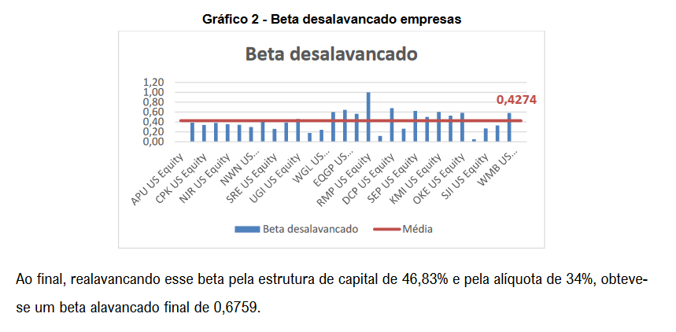
 |  |  |  | 29 empresas
 |  |  |  | 5 peer group oil/gas distrib. damodaran
 |  |  |  | 2 peer group utilities damodaran
 |  |  |  | 22 peer group distribuiçao de gas bloomberg

